Ausschnitt GK und DSMS
AUFLIEGENDE KOMBINATION Die aufliegende Kochfeld-Kombination ist zurzeit nur mit Elektrokochfeldern (bis max. Baugrösse 40), Gaskochfeldern und Muldenlüfter möglich. Gültigkeit für für aktuelle Modelle ab 2024 (alle Masse in mm). Weiterführende Informationen siehe entsprechende Planungshilfe (Kapitel Kombinierter Einbau von Kochfelder) nicht aufgeführte Geräte können nicht kombiniert werden (z.Bsp. Panoramakochfelder)

Baugrösse | Geräte Auswahl Induktion | Anzahl Geräte | Variante aufliegendeKombination
30 | CookTop V4000 I302 (31143), CookTop V2000 I302 (31160), GAS311 GKBZ (31073), GAS321 GKBZ (31074)
40 | CookTop Teppan Yaki I40 (31140), CookTop V4000 I402 (31144) |  | Ausschnittbreite C in mm = | 0
 | GAS411GSAZ/GSBZ (31063), GAS421GSAZ/GSBZ (31064)
60 | GAS641GSAZ/GSBZ (31071) |  | Ausschnitttiefe D in mm = | 0
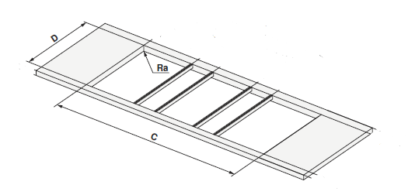
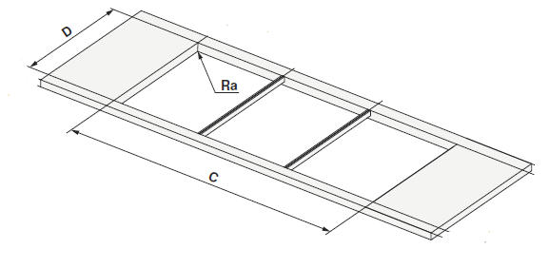
70 | GAS731GKBZ (31075) |  | Beispiele aus Planungshilfe: ohne und mit DSMS
90 | GAS951GSAZ/GSBZ (31072)

 | Geräte Auswahl Muldenlüfter
DSMS | DESIGN MULDENLÜFTER DSMS (64005)

